１ 位置、土地及び気候
５．台風（令和4年）
台風 | 台風が最も 接近した月日 | 中心気圧 | 最 大 風 速 |  |  | 最大瞬間 風速 （m/s） | 総降水量（㎜）
 |  | （hpa） | 風速（m/s） | 風向 | 起時
台風第14号 | 9月18日～19日 | 960 | 10.6 | 北北東 | 18日 16時7分 | 21.5 | 85.5
 | 台風の経路概略 |  |  |  |  | 九州地方の主な被害
台風第１４号
 |  |  |  |  |  | 人的被害： 軽傷16名 (北九州市7、福岡市4、久留米市・柳川市・大川市・みやま市・遠賀町各１）
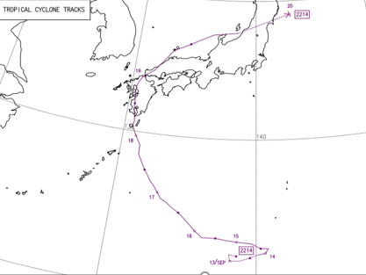

 |  |  |  |  |  | 住家被害：一部損壊18件、床上1件 非住家被害：公共１件、その他3件

 |  |  |  |  |  | 資料：福岡管区気象台

（注）最大風速、最大瞬間風速、総降水量は、福岡管区気象台（久留米市地点）の観測値を用いた。

